COMUNICADO
A QUIEN PUEDA INTERESAR

 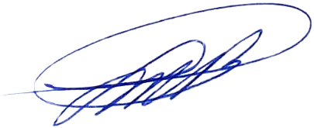 Quien suscribe, Luis Maria Brea Ruiz, Director de Finanzas, Certifico que las Informaciones correspondientes al mes de noviembre 2023 publicadas en el Portal de Transparencia Institucional son las siguientes: • Presupuesto 2023 Son auténticas y correctamente validadas. Dado en Santo Domingo, Distrito Nacional a los dieciocho (18) días del mes de diciembre del año dos mil veintitrés (2023). Luis Maria Brea Ruiz Director Financiero

